El. brusle
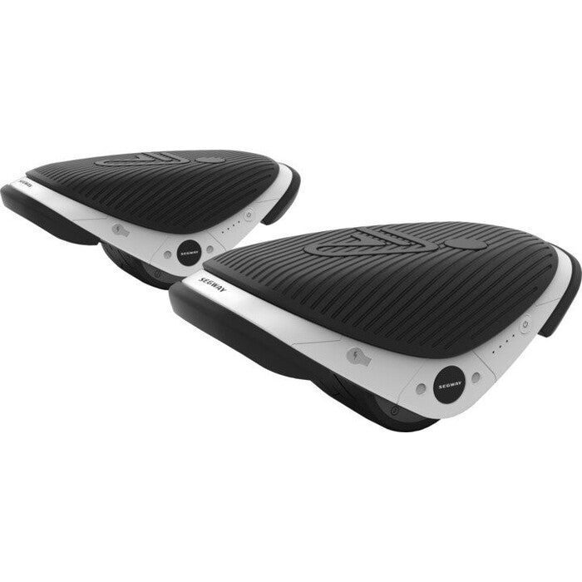
ELEKTRICKÉ BRUSLE
Popis produktu:
Brusle jsou kombinací klasických bot s integrovanými kolečky, které jsou poháněny elektrickým pohonem. Nemá vyvažovací zařízení, je ovládáno pouze jezdcem a jeho držením rovnováhy.

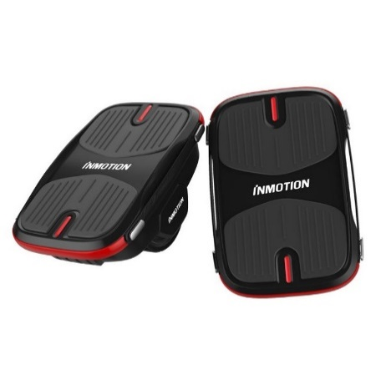
Výrobci: |  |  |  |  |  | FOTO
Segway
Inmotinon X1  INMOTION X1  INMOTION X1
 INMOTION X1

Cenové rozpětí: |  | 6000 - 10 000 Kč

Homologace a schválení: |  |  | ANO | NE | Nutnost být pojištěn
Nabízené výkonové rozpětí: |  |  | 37W |  |  | ANO | NE
Max. rychlost |  |  | do 15 km/h |  | doporučujeme pojištění odpovědnosti
Kam zařadit a proč?
Nemá gyroskopické zařízení, tedy nemůže být chápáno jako samovyvažovací přepravník, jedná se kolečkové brusle vybavené elektrickým motorkem v každé brusli - jejich uživatel však může / nemůže být chápán za chodce, protože jeho rychlost dosahuje i více než 6 km/h. Jedná se tedy o chodce využívající sportovní náčiní (kolečkové brusle). Musí se vždy zvážit okolnosti a zvážit míru jeho nebezpečnosti.
Legislativní vymezení
§ 2 Vymezení základních pojmů - j) chodec je i osoba, která tlačí nebo táhne sáňky, dětský kočárek, vozík pro invalidy nebo ruční vozík o celkové šířce nepřevyšující 600 mm, pohybuje se na lyžích, kolečkových bruslích nebo obdobném sportovním vybavení anebo pomocí ručního nebo motorového vozíku pro invalidy, vede jízdní kolo, motocykl o objemu válců do 50 cm3, psa a podobně,

Je uživatel řidičem motorového vozidla? |  |  |  | ANO |  | NE
Zdůvodnění: za řidiče motorového vozidla by byl považován ve chvíli, pokud by brusle jely větší rychlostí než 15 km/h a staly se tak osobním přepravníkem

Povinnost přilby
 |  |  |  | ANO |  | NE

Pohon, rychlost a výkon, povinná výbava jako jízdní kolo…
- elektromotorek v každé brusli
- příkon 37 W, maximální rychlost 12 km/h
- nemusí mít povinnou výbavu jako jízdní kolo, musí dodržovat viditelnost jako chodec

Kde se pohybují?
CHODNÍK |  |  |  | ANO | NE | do rychlosti 6 km/h neohrozit chodce
STEZKA PRO CHODCE |  |  |  | ANO | NE | do rychlosti 6 km/h neohrozit chodce
STEZKA PRO CYKLISTY |  |  |  | ANO | NE | jako bruslař se sportovním náčiním § 57, z. 361/2000 Sb.
STEZKA PRO CHODCE A CYKLISTY |  |  |  | ANO | NE | nesmí ohrozit chodce
VYHRAZENÝ JÍZDNÍ PRUH PRO CYKLISTY |  |  |  | ANO | NE | jako bruslař se sportovním náčiním § 57, z. 361/2000 Sb.
SILNICE (I., II. , III. , MÍSTNÍ ) |  |  |  | ANO | NE | vlevo jako chodec do rychlosti chůze
RYCHLOSTNÍ SILNICE A DÁLNICE |  |  |  | ANO | NE

Časté otázky …
1. | Proč není chápáno jako samovyvažovací přepravník?
Nemají gyroskopické. Nejvíce příbuzné jsou bruslím. V obou nabízených případech nabízejí rychlost do 15 km/h.
2. | Může uživatel při jízdě konzumovat alkohol?
Neměl by, ale zákonem zakázáno to není. Samozřejmě má takové chování vliv na případné posuzování v případě kolize.

El. skate a long
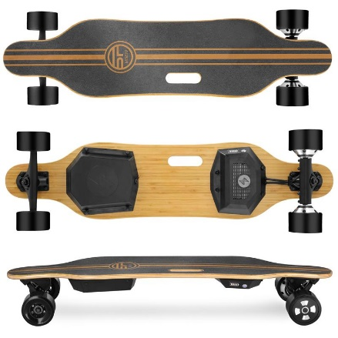
Elektrické skateboardy a longboardy
Popis produktu:
Elektrické skateboardy a longboardy jsou konstrukčně podobné jako klasické skaty bez elektrického pohonu. Nemají fixaxi nohou na podložce. Je užíván stáním bokem ke směru jízdy a ovládán pomocí ručního ovladače.

VĚTŠINA ELEKTRICKÝCH SKATEBOARDŮ A LONGBOARDŮ NENÍ SCHVÁLENA PRO PROVOZ!
Výrobci:
Eljet
EcoWheel
Exwax
Fotonamobility

Cenové rozpětí: |  | od 5 000 Kč
Homologace a schválení: |  |  | ANO | NE | pokud jede více než 15km/h mělo by být homolog.
Nabízené výkonové rozpětí: |  |  | 300 - 2500 W |  |  | Nutnost být pojištěn |  | ANO | NE
Max. rychlost |  |  | až 35 km/h |  |  | doporučujeme odpovědnost
Kam zařadit a proč?
Klasický skateboard je sportovní náčiní, ale toto je motorové vozidlo ve chvíli, kdy přesáhne parametry osobního přepravníku 15 km /h, protože už je poháněno motorem. Mělo by být tedy chápáno jako osobní přepravní (pozor ! Ne jako samovyvažovací přepravník ). Osobní přepravník nemá jednoznačně stanovené konstrukční uspořádání. Nad 15 km/h je to neschválené motorové vozidlo a nepatří na silnice, protože není pro provoz homologované. Zcela zásadní je dohledat typ a konstrukční rychlost stroje.
Legislativní vymezení
Do rychlosti 15 km/h brát jako chodce využívajícího sportovní náčiní. Nad tuto hranici to brát jako osobní přepravník. Musí plnit podmínky zákona č.56/2001

Je jejich jezdec řidičem? |  |  |  |  | ANO |  | NE
Zdůvodnění: Zdůvodnění: V případě konstrukční rychlosti nad 15 km/ h je řidičem neschváleného motorového vozidla. Neplatí omezorvače a jízdní módy.

Povinnost přilby
 |  |  |  |  | ANO |  | NE

Pohon, rychlost a výkon, povinná výbava jako jízdní kolo…
ryhlost ani výkon el. skatů není omezena výrobcem, ale následně je třeba přihlížet k zákonným parametrům
podléhá schválení a mělo by mít registrační značku (kategorie Z) pokud je konstruční rychlost nad 15 km/h
nemusí mít povinnou výbavu jako jízdní kolo, pouze viditelnost …

Kde se pohybují? |  | za předpokladu, že mohou do provozu a nejsou neschváleným vozidlem!!!
CHODNÍK |  |  |  |  | ANO | NE | do rychlosti 6 km/h neohrozit chodce
STEZKA PRO CHODCE |  |  |  |  | ANO | NE | do rychlosti 6 km/h neohrozit chodce
STEZKA PRO CYKLISTY |  |  |  |  | ANO | NE | jako bruslař se sportovním náčiním § 57, z. 361/2000 Sb.
STEZKA PRO CHODCE A CYKLISTY |  |  |  |  | ANO | NE | nesmí ohrozit chodce
VYHRAZENÝ JÍZDNÍ PRUH PRO CYKLISTY |  |  |  |  | ANO | NE | jako bruslař se sportovním náčiním § 57, z. 361/2000 Sb.
SILNICE (I., II. , III. , MÍSTNÍ ) |  |  |  |  | ANO | NE | vlevo jako chodec
RYCHLOSTNÍ SILNICE A DÁLNICE |  |  |  |  | ANO | NE

Časté otázky …
1. | Potkám jezdce na takovém el. Skateboardu na chodníku. Jedná se o typ s konstrukční rycholostí nad 15km/h.

2.

El. mountainboard
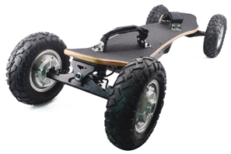
Elektrický mountainboard
Popis produktu:
Elektrický mountainboard je největší z kategorie "skateboardů". Je užíván stáním bokem ke směru jízdy a ovládán pomocí ručního ovladače. Má největší váhu z dané kategorie a také největší kola. Vázání podobné jako snowboard.

NEEXISTUJE LEGÁLNÍ VARIANTA SCHVÁLENÁ PRO PROVOZ NA NAŠICH KOMUNIKACÍCH!
Výrobci: |  |  |  |  |  | FOTO
Eljet
EcoWheel
Exwax
Fotonamobility

Cenové rozpětí: | 30 000 - 40 000 Kč
Homologace a schválení: |  | ANO | NE | pokud jede více než 15km/h mělo by být homolog.
Nabízené výkonové rozpětí: |  | cca 2000 - 3000 W |  |  | Nutnost být pojištěn |  | ANO | NE
Max. rychlost |  | až 40 km/h |  |  | doporučujeme odpovědnost
Kam zařadit a proč?
Klasický skateboard je sportovní náčiní, ale toto je motorové vozidlo ve chvíli, kdy přesáhne parametry osobního přepravníku 15 km /h, protože už je poháněno motorem. Mělo by být tedy chápáno jako osobní přepravní (pozor ! Ne jako samovyvažovací přepravník ). Osobní přepravník nemá jednoznačně stanovené konstrukční uspořádání. Nad 15 km/h je to neschválené motorové vozidlo a nepatří na silnice, protože není pro provoz homologované. Zcela zásadní je dohledat typ a konstrukční rychlost stroje.

Legislativní vymezení
Do rychlosti 15 km/h brát jako chodce využívajícího sportovní náčiní. Nad tuto hranici to brát jako osobní přepravník. Musí plnit podmínky zákona č.56/2001

Je jejich jezdec řidičem? |  |  |  | ANO |  | NE
Zdůvodnění: V případě konstrukční rychlosti nad 15 km/ h je řidičem neschváleného motorového vozidla. Neplatí omezorvače a jízdní módy.

Povinnost přilby
 |  |  |  | ANO |  | NE

Pohon, rychlost a výkon, povinná výbava jako jízdní kolo…
ryhlost ani výkon samovyvažovacích přepravníků není omezena výrobcem, ale následně je třeba přihlížet k zákonným parametrům
podléhá schválení a mělo by mít registrační značku (kategorie Z)
nemusí mít povinnou výbavu jako jízdní kolo, pouze viditelnost …

Kde se pohybují? | za předpokladu, že mohou do provozu a nejsou neschváleným vozidlem!!!
CHODNÍK |  |  |  | ANO | NE | do rychlosti 6 km/h neohrozit chodce
STEZKA PRO CHODCE |  |  |  | ANO | NE | do rychlosti 6 km/h neohrozit chodce
STEZKA PRO CYKLISTY |  |  |  | ANO | NE | jako bruslař se sportovním náčiním § 57, z. 361/2000 Sb.
STEZKA PRO CHODCE A CYKLISTY |  |  |  | ANO | NE | nesmí ohrozit chodce
VYHRAZENÝ JÍZDNÍ PRUH PRO CYKLISTY |  |  |  | ANO | NE | jako bruslař se sportovním náčiním § 57, z. 361/2000 Sb.
SILNICE (I., II. , III. , MÍSTNÍ ) |  |  |  | ANO | NE | vlevo jako chodec
RYCHLOSTNÍ SILNICE A DÁLNICE |  |  |  | ANO | NE

Časté otázky …
1.

2.

Solowheel (jednokolka)
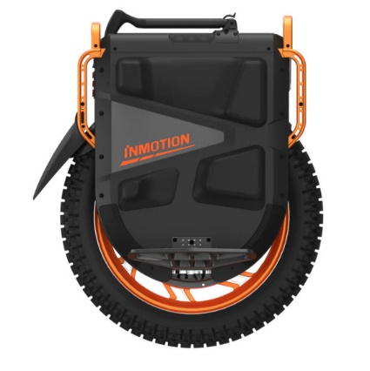
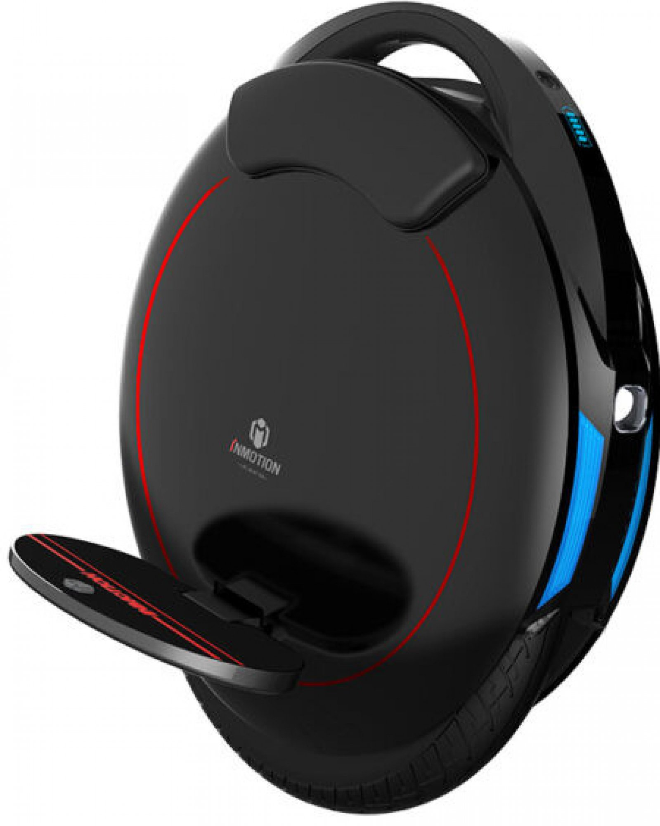
Jednokolka
Popis produktu:
Jedná se o jednokolové zařízení, které je vybaveno gyroskopickým zařízení pro držení rovnováhy. Dále obsahuje dvě stupačky a případně úložný prostor. Může dále obsahovat i svítilnu.

Výrobci:
Inmotion
Ninebot (Segway)
VĚTŠINA ELEKTRICKÝCH KOLONOŽEK NENÍ SCHVÁLENA PRO PROVOZ!
Begode
KingSong
Leaperkim Veteran

Cenové rozpětí: |  | 15 000 - 80 000 Kč
Homologace a schválení: |  |  | ANO | NE | Nutnost být pojištěn
Nabízené výkonové rozpětí: |  |  | 500 - 4500 W |  |  | ANO | NE
Max. rychlost |  |  | až 90 km /h |  | doporučujeme odpovědnost
Kam zařadit a proč?
Jedná se o zařízení s vlastním gyroskopickým zařízením a stroj tedy spadá do kategorie samovyvažovacích přepravníků. Není elektrokoloběžka a nesmí jet do 25 km/h, ale je to osobní přepravník nebo sportovní pomůcka. Sportovní pomůcka do rychlosti 15km / h a nad 15 km / h.
Legislativní vymezení |  |  | § 60a z. č. 361/2000 Sb.
 |  |  | zák 56

Je jejich jezdec řidičem? |  |  |  | ANO |  | NE
Zdůvodnění: Pokud je konstrukční rychlost nad 15 km /h, tak je to neschválené motorové vozidlo.

Povinnost přilby
 |  |  |  | ANO |  | NE

Pohon, rychlost a výkon, povinná výbava jako jízdní kolo…
ryhlost ani výkon samovyvažovacích přepravníků není omezena výrobcem
podléhá schválení a mělo by mít registrační značku (kategorie Z)
nemusí mít povinnou výbavu jako jízdní kolo!

Kde se pohybují?
CHODNÍK |  |  |  | ANO | NE
STEZKA PRO CHODCE |  |  |  | ANO | NE
STEZKA PRO CYKLISTY |  |  |  | ANO | NE
STEZKA PRO CHODCE A CYKLISTY |  |  |  | ANO | NE
VYHRAZENÝ JÍZDNÍ PRUH PRO CYKLISTY |  |  |  | ANO | NE
SILNICE (I., II. , III. , MÍSTNÍ ) |  |  |  | ANO | NE
RYCHLOSTNÍ SILNICE A DÁLNICE |  |  |  | ANO | NE

Časté otázky …
1. | Mohu konzumovat alkohol jako uživatel samovyvažovacího přepravníku?
ano
2. | Od kdy je uživatel považován za řídiče motorového vozidla?

Hoverboard (kolonožka)
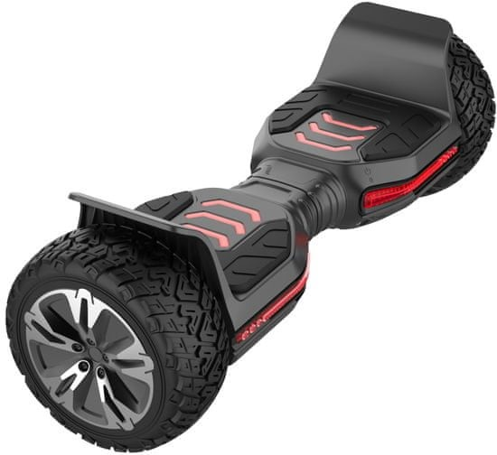
Kolonožka (hoverboard)
Popis produktu:
Jedná se o elektrozařízení, které umožňuje přepravu v postoji čelem ke směru jízdy. Kolonožky mají vždy dvě kola a elektromotor, který je umístěný v prostoru pod nohama.

Výrobci: |  |  |  |  |  | FOTO
Windrunner
Tomoloo
Cross
Eljet

Cenové rozpětí: |  | 4000 - 10 000 Kč
Homologace a schválení: |  |  | ANO | NE | Nutnost být pojištěn
Nabízené výkonové rozpětí: |  |  | 350 - 600 W |  |  | ANO | NE
Max. rychlost |  |  | do 15 km/h |  | doporučujeme odpovědnost
Kam zařadit a proč?
Jedná se o zařízení s vlastním gyroskopickým zařízením a stroj tedy spadá do kategorie samovyvažovacích přepravníků.
Legislativní vymezení |  |  | § 60a z. č. 361/2000 Sb.

Je jejich jezdec řidičem? |  |  |  | ANO |  | NE
dle zákona je na osobu pohlíženo jako na chodce a k řízení není třeba být držitelem řidičského oprávnění

Povinnost přilby
 |  |  |  | ANO |  | NE

Pohon, rychlost a výkon, povinná výbava jako jízdní kolo…
ryhlost ani výkon samovyvažovacích přepravníků není omezena !
nemusí být registrované jako vozidlo
nemusí mít povinnou výbavu jako jízdní kolo!

Kde se pohybují?
CHODNÍK |  |  |  | ANO | NE
STEZKA PRO CHODCE |  |  |  | ANO | NE
STEZKA PRO CYKLISTY |  |  |  | ANO | NE
STEZKA PRO CHODCE A CYKLISTY |  |  |  | ANO | NE
VYHRAZENÝ JÍZDNÍ PRUH PRO CYKLISTY |  |  |  | ANO | NE
SILNICE (I., II. , III. , MÍSTNÍ ) |  |  |  | ANO | NE
RYCHLOSTNÍ SILNICE A DÁLNICE |  |  |  | ANO | NE

Časté otázky …
1. | Mohu konzumovat alkohol jako uživatel samovyvažovacího přepravníku?
ano
2. | Od kdy je uživatel považován za řídiče motorového vozidla?

Segway
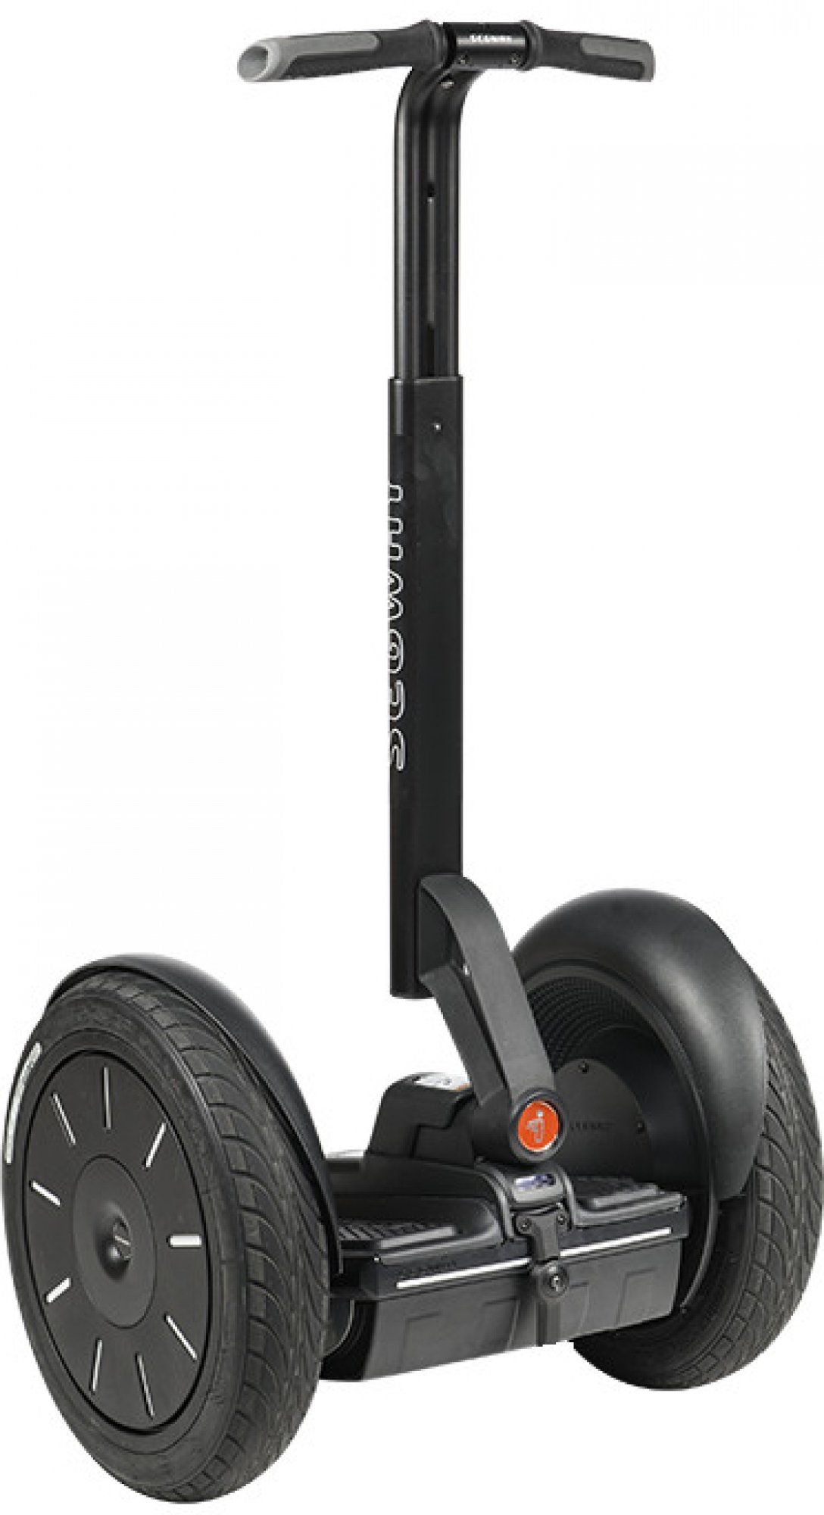
Segway
Popis produktu:
Jedná se o klasický samovyvažovací přepravník z rukojetí, který známe z ulici Prahy. V současné době již na ústupu v prodejích.
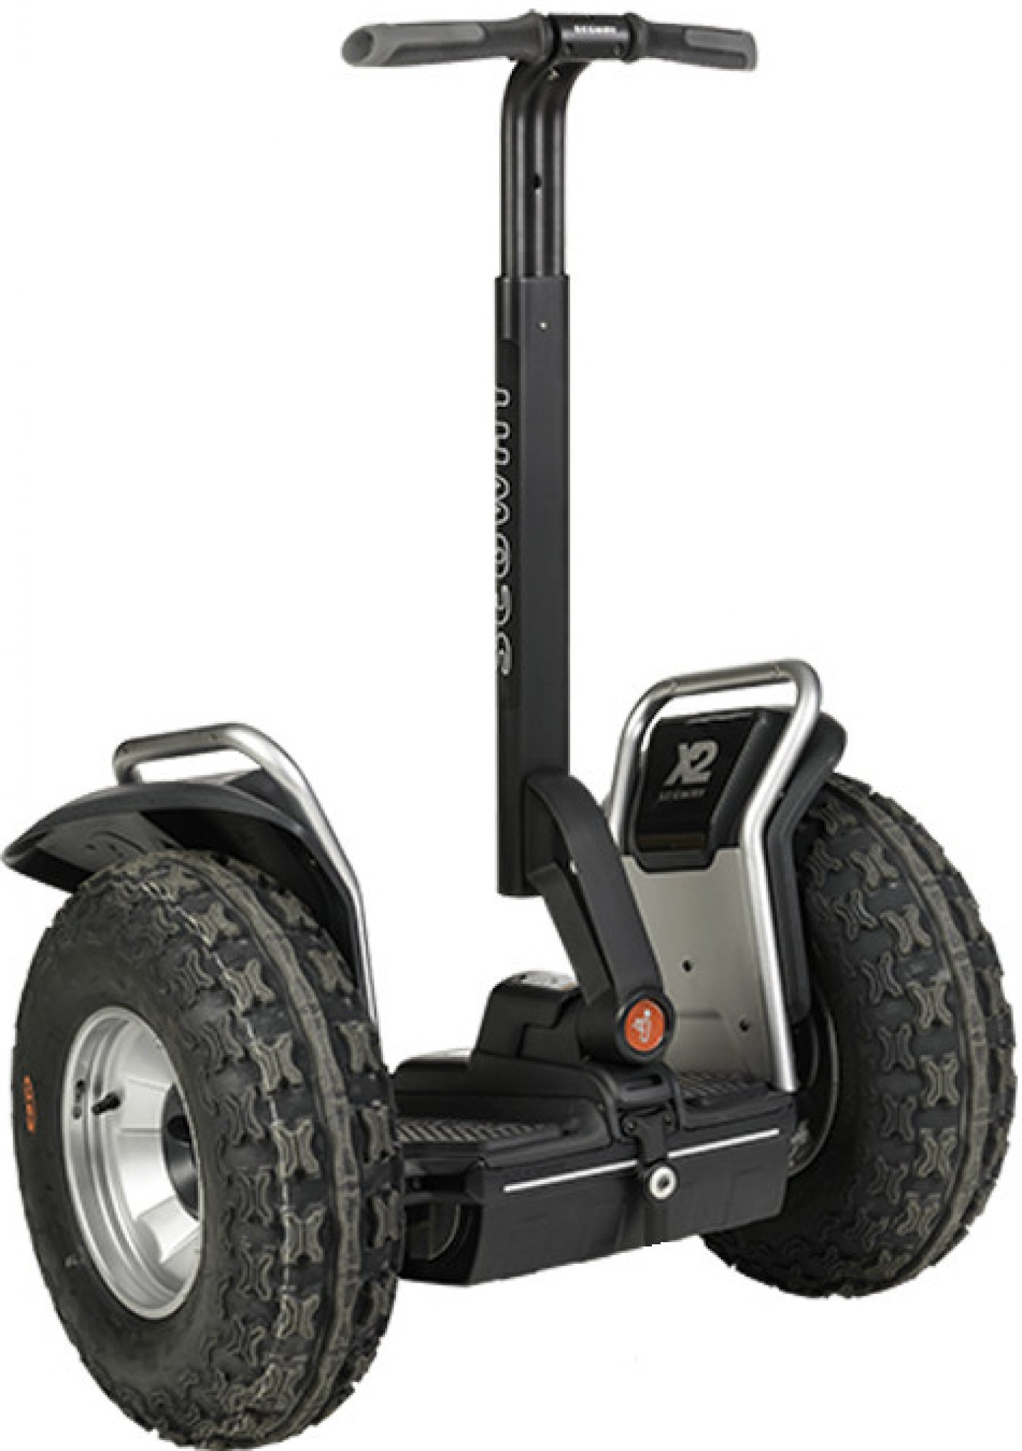

Výrobci:
Segway

Cenové rozpětí: |  | cca 250 000 Kč
Homologace a schválení: |  |  | ANO | NE | Nutnost být pojištěn
Nabízené výkonové rozpětí: |  |  | až 4000 W |  |  | ANO | NE
Max. rychlost |  |  | do 20 km /h |  | doporučujeme odpovědnost
Kam zařadit a proč?
Jedná se o zařízení s vlastním gyroskopickým zařízením a stroj tedy spadá do kategorie samovyvažovacích přepravníků.
Legislativní vymezení |  |  | § 60a z. č. 361/2000 Sb.

Je jejich jezdec řidičem? |  |  |  | ANO |  | NE
dle zákona je na osobu pohlíženo jako na chodce a k řízení není třeba být držitelem řidičského oprávnění

Povinnost přilby
 |  |  |  | ANO |  | NE

Pohon, rychlost a výkon, povinná výbava jako jízdní kolo…
ryhlost ani výkon samovyvažovacích přepravníků není omezena !
nemusí být registrované jako vozidlo
nemusí mít povinnou výbavu jako jízdní kolo!

Kde se pohybují?
CHODNÍK |  |  |  | ANO | NE
STEZKA PRO CHODCE |  |  |  | ANO | NE
STEZKA PRO CYKLISTY |  |  |  | ANO | NE
STEZKA PRO CHODCE A CYKLISTY |  |  |  | ANO | NE
VYHRAZENÝ JÍZDNÍ PRUH PRO CYKLISTY |  |  |  | ANO | NE
SILNICE (I., II. , III. , MÍSTNÍ ) |  |  |  | ANO | NE
RYCHLOSTNÍ SILNICE A DÁLNICE |  |  |  | ANO | NE

Časté otázky …
1. | Mohu konzumovat alkohol jako uživatel samovyvažovacího přepravníku?
ano
2. | Od kdy je uživatel považován za řídiče motorového vozidla?

Klasické e-kolo
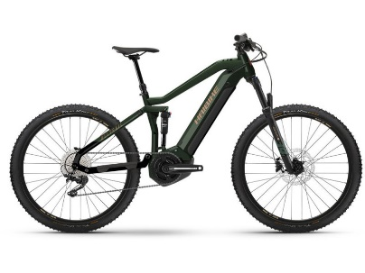
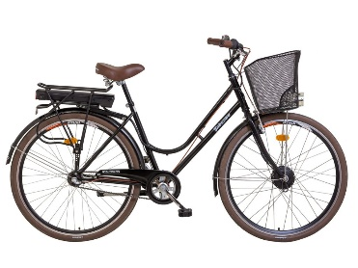
Klasické elektrokolo z prvovýroby
Popis produktu:
Jízdní kolo vybavené přídavným elektrickým motorem dle nařízení EU 168/2013. Jedná se o šlapací jízdní kola s pedály, která jsou vybavena přídavným elektrickým motorem s maximálním trvalým výkonem nižším nebo rovným 250 W, jehož motor je vyřazen z činnosti, jestliže cyklista přestane šlapat, a jinak je jeho výkon postupně snižován až do vyřazení motoru z činnosti, dokud rychlost vozidla nedosáhne 25 km/h.

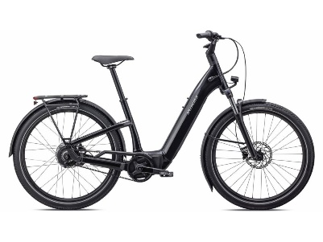
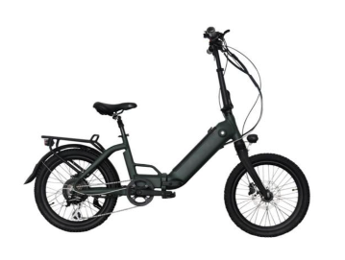
Výrobci:
Na český trh je dodáváno zhruba 100 značek jízdních kol, z tohoto důvodu nejsou všichni uváděni.

Cenové rozpětí: | 12 000 - 300 000 Kč
Homologace a schválení: |  | ANO | NE | Nutnost být pojištěn
Nabízené výkonové rozpětí: |  |  |  |  | ANO | NE
Max. rychlost |  | do 25 km/h i více než 50km/h |  | doporučujeme odpovědnost
Kam zařadit a proč?
Pokud jízdní kolo splňuje všechny náležitosti dle (EU) č. 168/2013, je jeho řidič považován za cyklistu ( řidiče nemotorového vozidla), při dodržení hlavních parametrů do 25 km/h a 250 W. Pokud je kolo výkonnější - rychlejší a to i díky přepínači rychlosti, již se nejdná o jízdní kolo, ale motocykl.
Legislativní vymezení

Je jejich jezdec řidičem? |  |  | ANO |  | NE
Zdůvodnění: řidič nemotorového vozidla

Povinnost přilby
 |  |  | ANO |  | NE
do 18ti let
Pohon, rychlost a výkon

Kde se pohybují?
CHODNÍK |  |  | ANO | NE | pouze do 10ti let smí jet po chodníku
STEZKA PRO CHODCE |  |  | ANO | NE
STEZKA PRO CYKLISTY |  |  | ANO | NE
STEZKA PRO CHODCE A CYKLISTY |  |  | ANO | NE
VYHRAZENÝ JÍZDNÍ PRUH PRO CYKLISTY |  |  | ANO | NE
SILNICE (I., II. , III. , MÍSTNÍ ) |  |  | ANO | NE
RYCHLOSTNÍ SILNICE A DÁLNICE |  |  | ANO | NE

Časté otázky …
1.

2.

Seznam prodávaných značek v ČR
Amulet
Apache
Arezzo
Author
B'TWIN
Basso
BBF
Bergamont
BESV
Bezior
BH
Brompton
Bulls
Cannondale
Capriolo
Cinelli
Colorado
Corratec
COSWHEEL
CROSS
Crussis
CTM
Cube
Dema
Devron
Diamant
DYU
EasyBike
ECO-FLYING
EcoBike
Electra
Eleglide
ELOPS
Engwe
EOVOLT
Felt
Flyer
Focus
FRIKE
G2G
Gepida
Ghost
Giant
Gocycle
Gogobest
GT
Haibike
Himo
Kaisda
Kalkhoff
Kellys
Kross
KTM
Kugoo
Lankeleisi
Lapierre
Leader Fox
Lectron
LEVIT
Liberty
Liv
Lovelec
Maxbike
Mayo
Merida
MMR
Mondraker
Montague
Moustache
MRX
MS Energy
NCM
Niubility
Norco
Nukeproof
Orbea
Pells
Pivot Cycles
Prophete
Proteco
Raleigh
RATIKON
Raymon
Riese & Muller
RIVERSIDE
Rock Machine
ROCKRIDER
Rocky Mountain
Rozzo
RUFF
Samebike
SAVA
Scott
Specialized
Spirit
Stevens
STILUS
SUNN
Superior
Tern
Thok
Titici
Totem
Trek
UNITED
Urban Arrow
WATT
Wilier
Winora
Woom
Yota
Zündapp

E-koloběžka do 25kmh (2)
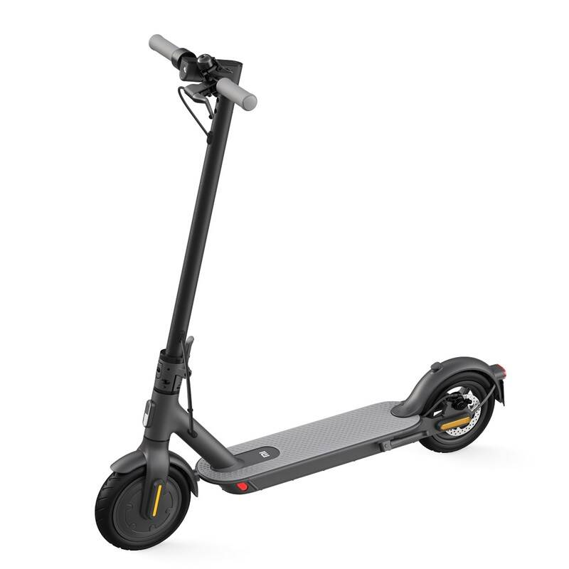
E-koloběžka do 25 km/h bez sedátka
Popis produktu:
Koloběžky s váhou do 25 kg, které mají jen malá kolečka a v dané kategorii i malou bateri v porovnání s ostatními. Koloběžka není vybavena sedátkem.

Výrobci:

Cenové rozpětí:
Homologace a schválení: | ANO | NE | Nutnost být pojištěn
Nabízené výkonové rozpětí: |  |  |  | ANO | NE
Max. rychlost |  |  | doporučujeme odpovědnost
Kam zařadit a proč?

Legislativní vymezení

Je jejich jezdec řidičem? |  | ANO |  | NE
Zdůvodnění:

Povinnost přilby
 |  | ANO |  | NE

Pohon, rychlost a výkon

Kde se pohybují?
CHODNÍK |  | ANO | NE | pouze do 10ti let smí jet po chodníku
STEZKA PRO CHODCE |  | ANO | NE
STEZKA PRO CYKLISTY |  | ANO | NE
STEZKA PRO CHODCE A CYKLISTY |  | ANO | NE
VYHRAZENÝ JÍZDNÍ PRUH PRO CYKLISTY |  | ANO | NE
SILNICE (I., II. , III. , MÍSTNÍ ) |  | ANO | NE
RYCHLOSTNÍ SILNICE A DÁLNICE |  | ANO | NE

Časté otázky …
1.

2.

Seznam prodávaných značek v ČR
Amulet
Apache
Arezzo
Author
B'TWIN
Basso
BBF
Bergamont
BESV
Bezior
BH
Brompton
Bulls
Cannondale
Capriolo
Cinelli
Colorado
Corratec
COSWHEEL
CROSS
Crussis
CTM
Cube
Dema
Devron
Diamant
DYU
EasyBike
ECO-FLYING
EcoBike
Electra
Eleglide
ELOPS
Engwe
EOVOLT
Felt
Flyer
Focus
FRIKE
G2G
Gepida
Ghost
Giant
Gocycle
Gogobest
GT
Haibike
Himo
Kaisda
Kalkhoff
Kellys
Kross
KTM
Kugoo
Lankeleisi
Lapierre
Leader Fox
Lectron
LEVIT
Liberty
Liv
Lovelec
Maxbike
Mayo
Merida
MMR
Mondraker
Montague
Moustache
MRX
MS Energy
NCM
Niubility
Norco
Nukeproof
Orbea
Pells
Pivot Cycles
Prophete
Proteco
Raleigh
RATIKON
Raymon
Riese & Muller
RIVERSIDE
Rock Machine
ROCKRIDER
Rocky Mountain
Rozzo
RUFF
Samebike
SAVA
Scott
Specialized
Spirit
Stevens
STILUS
SUNN
Superior
Tern
Thok
Titici
Totem
Trek
UNITED
Urban Arrow
WATT
Wilier
Winora
Woom
Yota
Zündapp

E-koloběžka sedátko
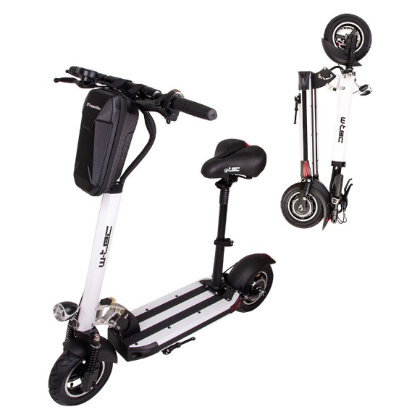
E-koloběžka se sedátkem
Popis produktu:
Koloběžky, které mají jen malá kolečka a v dané kategorii i malou bateri v porovnání s ostatními. Koloběžka má sedátko.

Výrobci:

Cenové rozpětí:
Homologace a schválení: | ANO | NE | Nutnost být pojištěn
Nabízené výkonové rozpětí: |  |  |  | ANO | NE
Max. rychlost |  |  | doporučujeme odpovědnost
Kam zařadit a proč?

Legislativní vymezení

Je jejich jezdec řidičem? |  | ANO |  | NE
Zdůvodnění:

Povinnost přilby
 |  | ANO |  | NE

Pohon, rychlost a výkon

Kde se pohybují?
CHODNÍK |  | ANO | NE | pouze do 10ti let smí jet po chodníku
STEZKA PRO CHODCE |  | ANO | NE
STEZKA PRO CYKLISTY |  | ANO | NE
STEZKA PRO CHODCE A CYKLISTY |  | ANO | NE
VYHRAZENÝ JÍZDNÍ PRUH PRO CYKLISTY |  | ANO | NE
SILNICE (I., II. , III. , MÍSTNÍ ) |  | ANO | NE
RYCHLOSTNÍ SILNICE A DÁLNICE |  | ANO | NE

Časté otázky …
1.

2.

Seznam prodávaných značek v ČR
Amulet
Apache
Arezzo
Author
B'TWIN
Basso
BBF
Bergamont
BESV
Bezior
BH
Brompton
Bulls
Cannondale
Capriolo
Cinelli
Colorado
Corratec
COSWHEEL
CROSS
Crussis
CTM
Cube
Dema
Devron
Diamant
DYU
EasyBike
ECO-FLYING
EcoBike
Electra
Eleglide
ELOPS
Engwe
EOVOLT
Felt
Flyer
Focus
FRIKE
G2G
Gepida
Ghost
Giant
Gocycle
Gogobest
GT
Haibike
Himo
Kaisda
Kalkhoff
Kellys
Kross
KTM
Kugoo
Lankeleisi
Lapierre
Leader Fox
Lectron
LEVIT
Liberty
Liv
Lovelec
Maxbike
Mayo
Merida
MMR
Mondraker
Montague
Moustache
MRX
MS Energy
NCM
Niubility
Norco
Nukeproof
Orbea
Pells
Pivot Cycles
Prophete
Proteco
Raleigh
RATIKON
Raymon
Riese & Muller
RIVERSIDE
Rock Machine
ROCKRIDER
Rocky Mountain
Rozzo
RUFF
Samebike
SAVA
Scott
Specialized
Spirit
Stevens
STILUS
SUNN
Superior
Tern
Thok
Titici
Totem
Trek
UNITED
Urban Arrow
WATT
Wilier
Winora
Woom
Yota
Zündapp

Konkrétní stroje
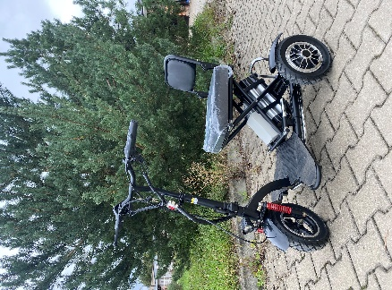
Elektrická tříkolka EcoWheel YB6 skládací černá 48V
2x 350 W a rychlost do 25 km/h

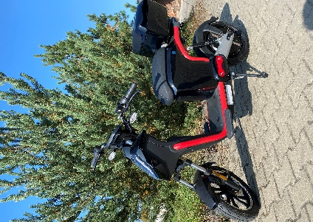
Elektrokoloběžka EcoWheel Runway 800W Bosch 20Ah černá COC

800 W a 45 km h

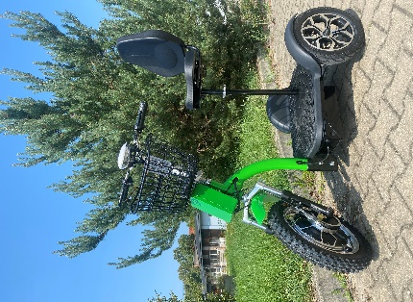
Elektrická tříkolka EcoWheel G3 1000W 12Ah zelená

1000 W - rychlost 25-35 km hodinu

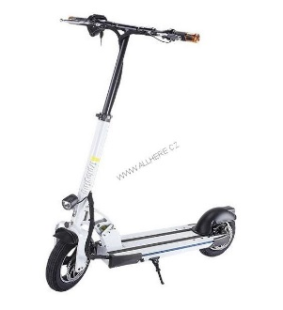
EcoWheel 10" Elektrická koloběžka Fast4
500 W
Dále si můžete přímo na řídítkách nastavit až 3 rychlosti od zhruba 15km/h do 45km/h.Rychlost koloběžky zajišťuje motor ZOUR 4, který dokáže koloběžku rozpohybovat až na neuvěřitelných 45km/h. O brzdy se starají kotoučové disky.

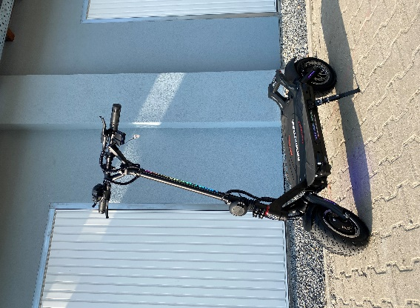
Elektrokoloběžka Minimotors Dualtron Thunder 2
výkon 10080 W

Přesně taková je Dualtron Thunder 2. Maximální výkon obou elektromotorů v peaku je až 10 080 W. Maximální rychlost byla naměřena až 100km/h! Když k tomu připočtete silný odpich Dualtronu, měli bystě mít k modelu Thunder 2 respekt.

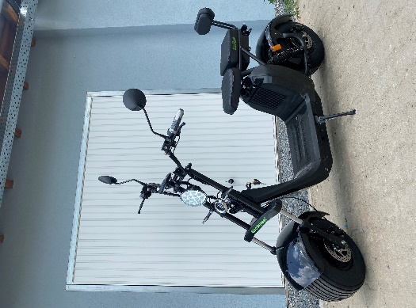
Elektrická koloběžka EcoWheel X9S 1000W 40Ah černá

Model je vybaven baterií o kapacitě 40Ah, motorem o výkonu 1000W, který je dostačující pro jízdu ve dvou. Celková nosnost je stanovena na 200Kg. Maximální rychlost 45 km/h.

